Visualizaciones
Visualizaciones Temporales — Patrones en el tiempo

6 gráficos por lotería: heatmap de frecuencia, evolución hot/cold, distribución de sumas, par/impar, timeline sospechoso, matriz co-ocurrencia.

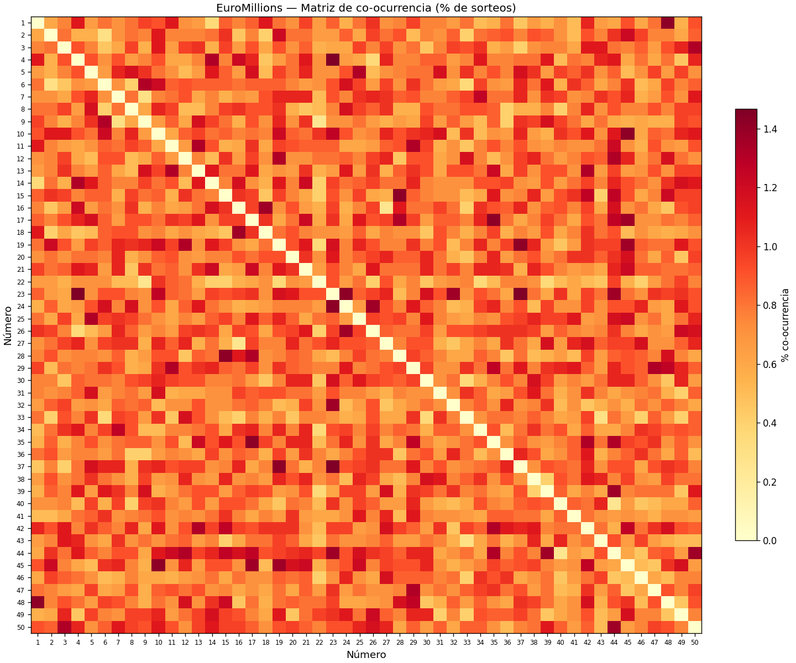
EUROMILLIONS (1,977 sorteos)
📊 Cooccurrence

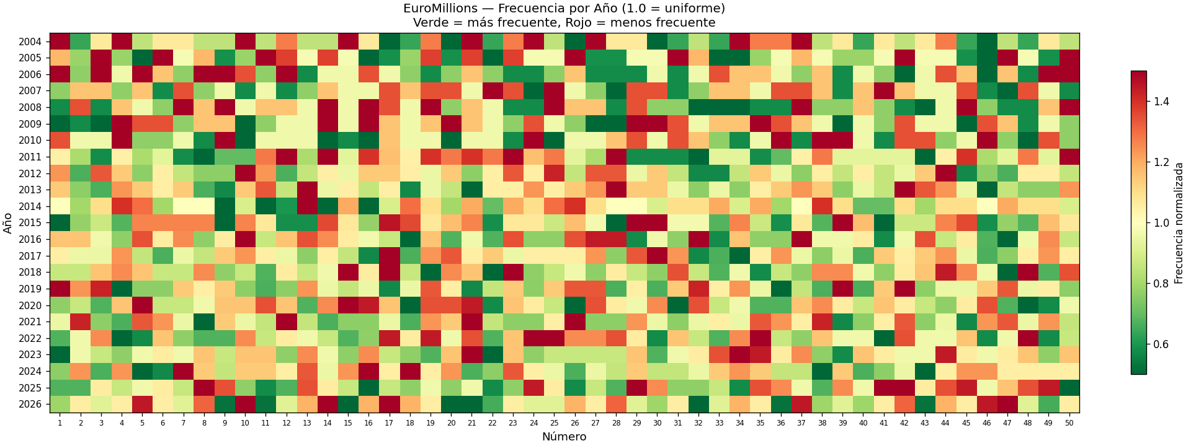
📊 Heatmap

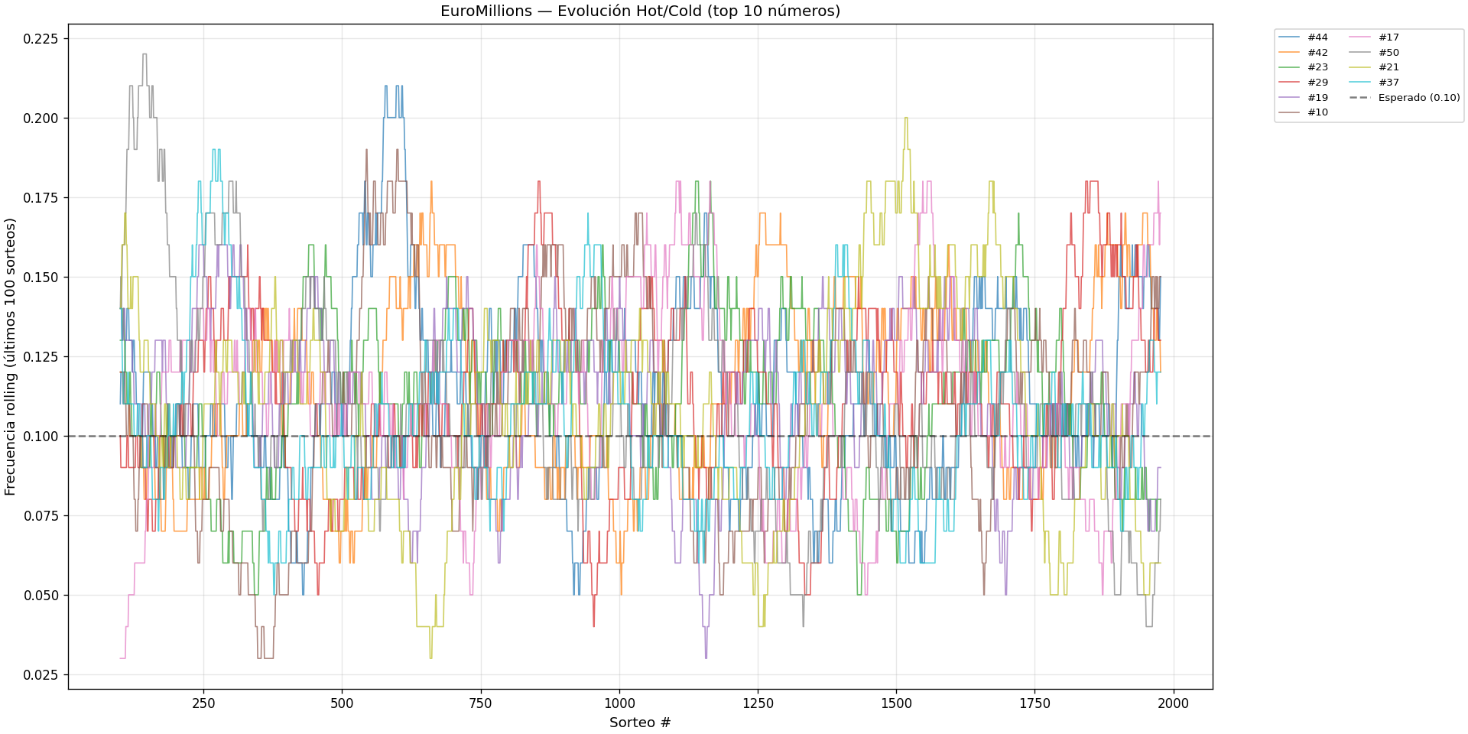
📊 Hot Cold Evolution

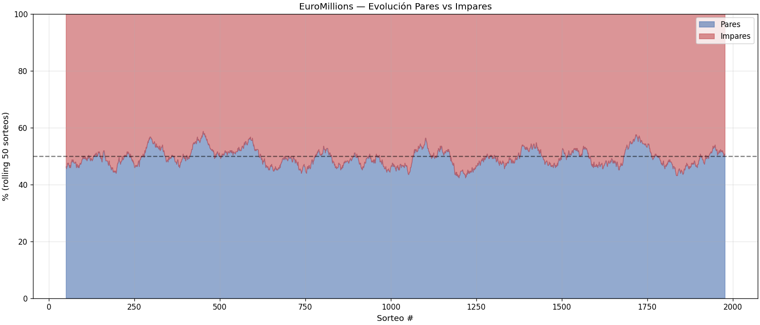
📊 Parity Evolution

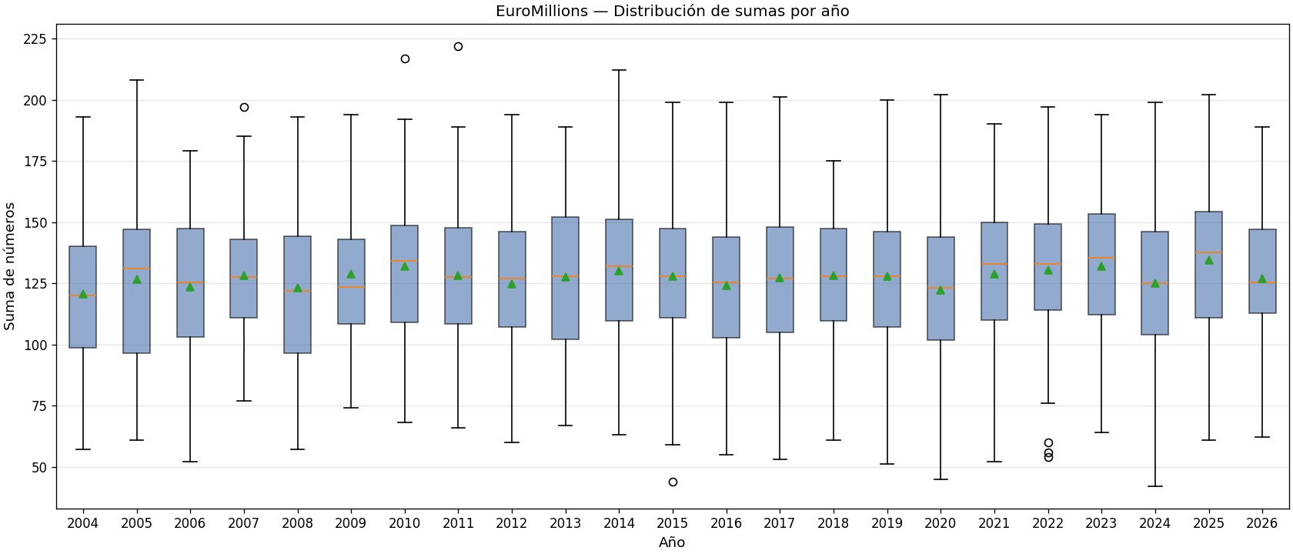
📊 Sum Evolution

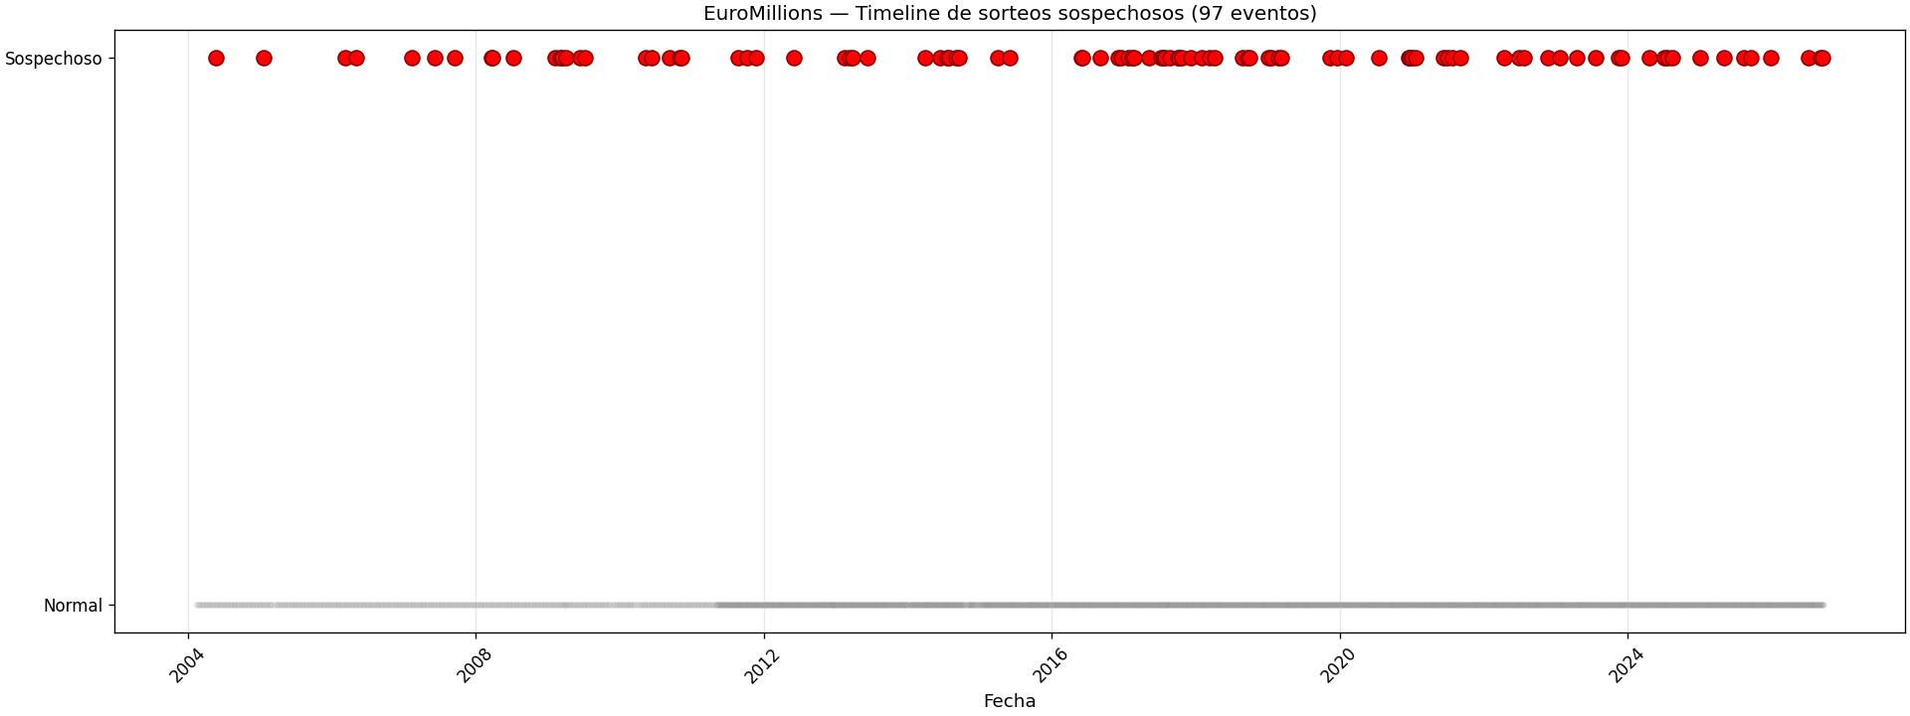
📊 Suspicious Timeline

